Ａ-画面レイアウト
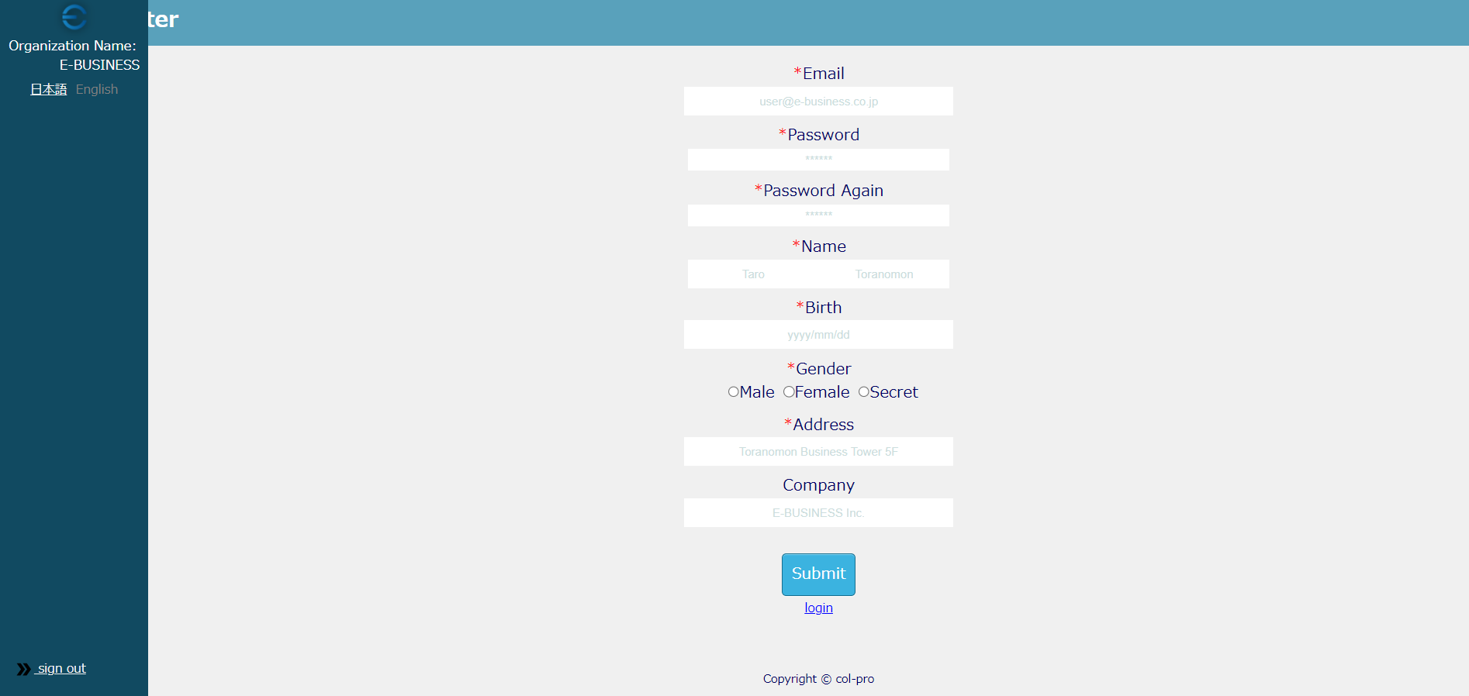
 |  |  |  |  |  |  |  |  | ↓↓↓↓↓各ケース共通
画面レイアウト仕様書
プロジェクト： | COL-PRO | 画面： | 登録画面 （USER0002） | 作成者： | EB李 | 作成日： | 2023-05-23
 |  |  |  |  |  |  |  | 仕様書部分 | テストケース部分

 |  |  |  |  |  |  |  |  | ケースNo | 条件 | 確認観点 | 実施日 | 実施者 | 備考
 |  |  |  |  |  |  |  |  | UT-USER02-A-001 | 無条件 | 左記仕様書の通りに表示されること テスト確認箇所 ①画面項目の順番 ②画面項目間の間隔、余白、枠線 ③画面崩れはないこと | 2023-05-23 | EB-郭

